이펙트 디자인
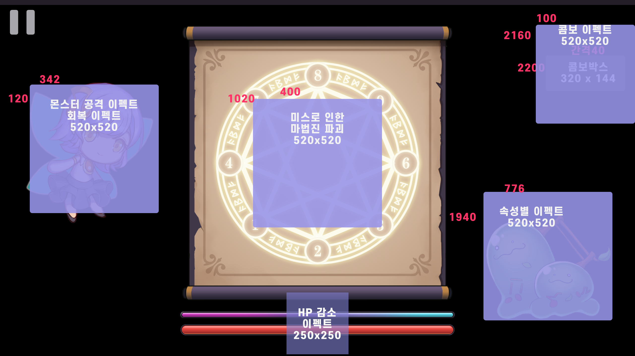
이펙트 기획

이펙트 사이즈 |  | 520px X 520px
몬스터 이펙트
공격 | 플레이어가 마법진을 완성하지 못 했을 때 해당 마법진의 최종 노트 처리, 공격모션과 동시에 발동
 |  | 일반 | 강한 | 보스
 | 풀속성 | 이펙트 1 회 | 이펙트 2 회 | 이펙트 3 회
 | 물속성 | 이펙트 1 회 | 이펙트 2 회 | 이펙트 3 회
 | 불속성 | 이펙트 1 회 | 이펙트 2 회 | 이펙트 3 회
 | 위치 | 요정 | 요정 정 중앙에 이펙트가 발동
 |  | 플레이어HP | 현재 플레이어 HP 끝단에서 이펙트가 발생, HP를 줄임
 |  |  | 구현 어려울 시 HP 창 정 중앙에 이펙트 발생

피격 | 플레이어 공격과 동일 프로세스
 | 위치 | 몬스터 스프라이트 중앙

플레이어 이펙트
공격 | 마법진이 완성 되었을 때 입력한 속성의 공격 이펙트 생성
 | 풀속성 | 풀베기
 | 물속성 | 물풍선이 터져나가는 듯한 효과
 | 불속성 | 화염을 뿜어내는 듯한 효과
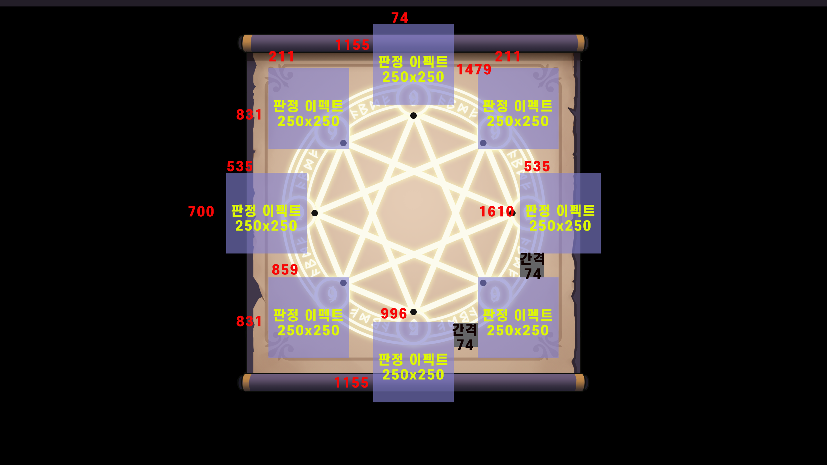
 | 미입력 | 속성을 입력하지 않은 경우 이펙트가 발동하지 않음
 | 위치 | 몬스터 스프라이트 중앙

피격 | 몬스터 공격과 동일 프로세스

회복 | 회복력을 가진 몬스터를 처리 시 발동
 | 힐링마법 느낌을 줄 수 있는 효과
 | 위치 | 요정 | 요정 중앙에 이펙트가 발동
 |  | 플레이어 HP | 현재 플레이어 HP 끝단에서 이펙트가 발생, HP를 줄임
 |  |  | 구현 어려울 시 HP 창 정 중앙에 이펙트 발생

사망 | 플레이어 HP가 0이 되거나 0보다 적을 때
 | 위치 | 1안 | 정 중앙
 |  | 2안 | 시차를 두고 산발적 효과

노트 이펙트
노트 이동 | 플레이어가 버튼을 누를 타이밍을 알려줄 이펙트
 | 직전 버튼 위치에서 생성되어 다음 노트 위치로 이동
판정 | 퍼펙트 | "+_ 30ms 이내로 버튼을 눌렀을 때 나오는 판정 이펙트
 | 굿 | "+_ 42ms 이내로 버튼을 눌렀을 때 나오는 판정 이펙트
 | 위치 | 해당 버튼의 방향에 맞춰 외곽으로 퍼져나간 위치
미스 | 42ms 이내로 버튼을 누르지 못 했을때 나타나는 이펙트와 함께 미스노트 판으로 교체됨
 | 위치 | 마법진 종이 중앙
콤보 | 1안 | 노트가 하나 성공 처리될 때마다 다음 숫자를 때려박는 듯한 이펙트
 | 2안 | 숫자가 높아지는 것을 폭발하는 느낌으로 표현
피버모드 이펙트 | 판정 | 퍼펙트/ 굿/ 미스 이펙트가 다른 리소스를 표시
 | 콤보 | 콤보가 이어지는 동안 기존 이펙트와 다른 리소스를 표시

버튼 이펙트
표시 | 커서 | 커서가 위치한 버튼 테두리에 구분 가능한 효과
 | 클릭 | 클릭 시 별도의 효과는 없음 버튼이 화면에 계속 보이는 경우, 커서가 겹친 상태와 동일한 효과가 유지됨

